Alimentation
 | GUIDE PRATIQUE D'INTERVENTION D'UNE COLLECTIVITE EN FAVEUR D'UNE ECONOMIE CIRCULAIRE DANS LA FILIERE ALIMENTATION

 | Introduction
 | 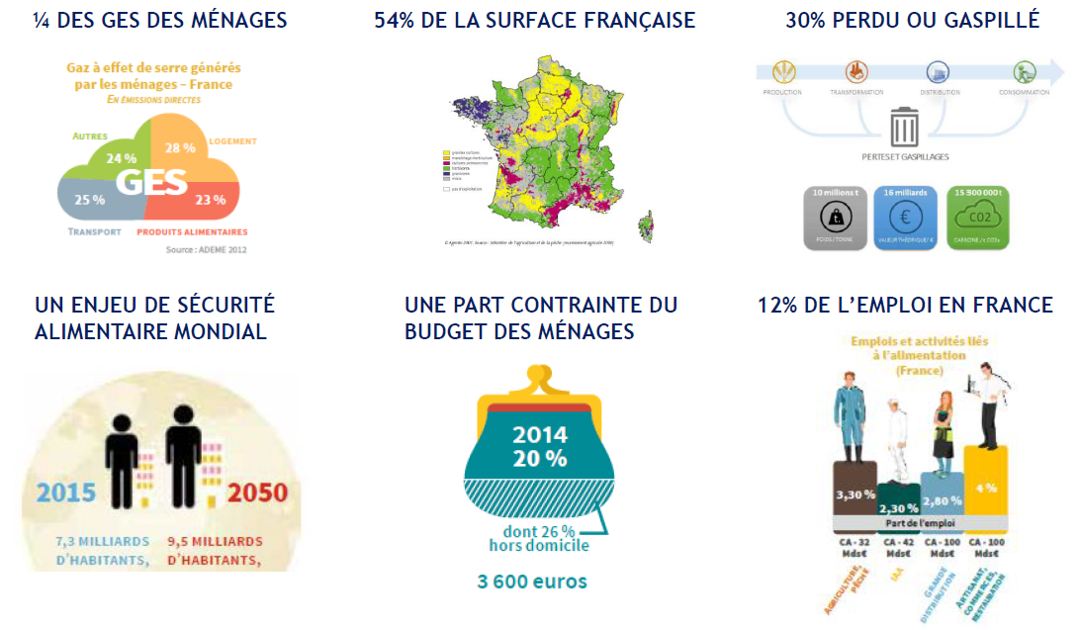

 | Contexte de la filière
 | Une filière très large - La filère agro-alimentaire comporte de très nombreux acteurs, de la production agricole à la consommation en passant par la transformation, la distribution et les transports.Auxquels s'ajoutent en transverse, les fournisseurs d'engrais et de services mais aussi les instituts de recherche comme l'INRA-l'Institut de l'élevage et les autres centres techniques mais aussi les labels, les coopératives, les organisations professionnelles, les banques, ... Une « META-FILIERE » qui englobe de multiples SOUS-FILIERES - Derrière la « méta filière alimentaire » se cachent de multiples sous-filières, avec leur propre jeu d’acteurs et leur chaîne de valeur (ex : filière fruits & légumes, filière viande bovine, filière plats préparés…) - Il est plus facile de raisonner à l’échelle des sous-filières : elles offrent des clés d’entrée plus facilement appréhendables. Des chaînes d’acteurs marquées par des DESEQUILIBRES - Un déséquilibre majeur entre la PRODUCTION (plusieurs dizaines de milliers d’exploitations agricoles) et la DISTRIBUTION (4 plateformes principales qui concentrent la valeur, même si des circuits alternatifs émergent parallèlement : AMAP…) - TRANSFORMATION : l’essentiel de la valeur est capté par une dizaine de grands groupes agroalimentaires. - CONSOMMATION : Une évolution des modes de consommation avec davantage de repas hors foyers (restauration rapide/ produits transformés) Une filière qui se structure à DIFFERENTES ECHELLES : - NIVEAU INTERNATIONAL : Dynamiques Import / Export, Présence des groupes IAA sur les marchés internationaux, ... - NIVEAU NATIONAL : Etats généraux de l’alimentation (juin 2017), Comité Stratégique de Filière (CSF) Alimentation - NIVEAU REGIONAL / LOCAL : Filière alimentaire priorisée dans les SRDEII (schémas régionaux dév éco, innovation et internationalisation), Comité Stratégique de Filière régional (CSFR) Alimentation, Circuits courts / vente directe, ... Une filière qui ne se structure PAS EN REPONSE AUX ENJ

 | Enjeux de la filière
 | L'alimentation durable doit répondre au besoin primaire fondamental de nourrir les hommes, en qualité et en quantité, aujourd’hui et demain. Elle constitue un enjeu porteur de valeurs économiques mais aussi environnementales, sociales et sanitaires. L’alimentation durable constitue aussi un formidable outil d’émergence et de diffusion de projets collectifs autour d’une valeur fédératrice tant pour les citoyens-consommateurs que pour les acteurs des territoires. L'ADEME a identifié 3 enjeux majeurs pour l'alimentation : - L’alimentation durable est source de valeur ajoutée (économique, emploi) pour les acteurs des filières ; l’économie circulaire en est un des maillons (préservation des ressources, valorisation des co-produits, méthanisation….) - Il est essentiel que le consommateur redonne de la valeur (économique mais aussi en terme de sens…) à son alimentation (le juste prix / la juste rémunération doit « circuler » du consommateur jusqu’au producteur…) - L’alimentation durable est un pilier de l’économie circulaire à l’échelle des territoires – il s’agit d’un enjeu collectif, porteur d’échange, de synergie, de valeurs communes (développement de systèmes alimentaires territoriaux – lien production / transformation / consommation sur les territoires mais aussi emploi, patrimoine, attrait touristique, qualité de vie…)
 | En agriculture et sur le sujet de l’alimentation, l'économie circulaire peut s’illustrer sur chacun des 3 domaines : évolution de l’offre, évolution de la demande, gestion des déchets. 1. Evolution de l'offre Concernant l’offre alimentaire, il s’agit principalement de répondre à la demande des consommateurs en préservant les ressources, notamment les sols, l’eau et les écosystèmes. - L’agriculture intègre les principes de l’économie circulaire en s’appuyant sur des modes de production en cohérence avec les principes de l'agroécologie : ceux-ci, en valorisant les ressources naturelles, en réassociant cultures et élevage, et en visant la diversification des cultures et des rotations, rebouclent et recouplent les cycles de l'azote et du carbone, et aboutissent à une activité biologique des sols plus riche et une moindre consommation d'intrants. - le secteur agricole constitue également un pilier de l’économie circulaire au travers de la production et transformation de biomasse alimentaire et non alimentaire, en intégrant les questions de concurrence d’usage des sols et de préservation de leurs qualités (productive, stockage de C…). - D’autres aspects telles que l’économie de la fonctionnalité, émergent dans le secteur alimentaire, tant au stade de la transformation que de la distribution 2. Evolution de la demande Concernant la demande alimentaire , l’économie circulaire s’illustre par une consommation alimentaire responsable qui se traduit par : des régimes alimentaires adaptés, une réduction du gaspillage alimentaire, des achats responsables (réduction des emballages, autant que possible choix de produits de saison, issus de circuits de proximité durables : voir schéma ci-contre), un rapprochement des consommateurs et des producteurs. 3. Gestion des déchets Quant à la gestion des déchets, le secteur agro-alimentaire peut mettre en œuvre l’économie circulaire à travers la valorisation des déchets et des co-produits, principalement organiques : méthanisation et com |  |  |  | 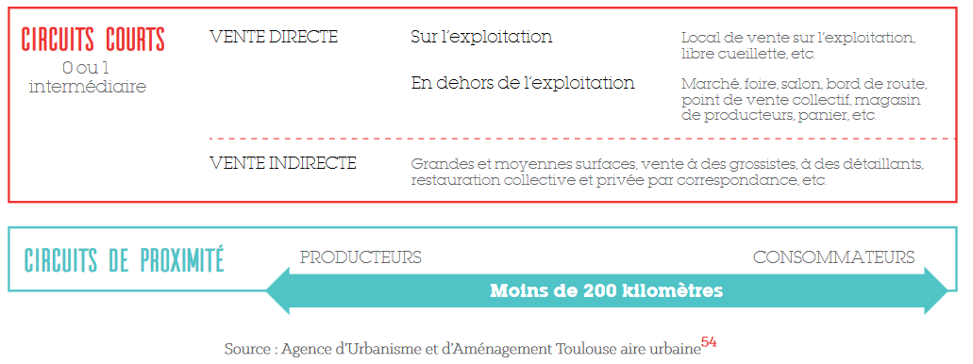
 | Enjeux de l'économie circulaire dans la gestion du foncier En France, la consommation d’espace reste importante et souvent mal maîtrisée. Le phénomène d’étalement urbain conduit au développement de l’habitat diffus qui entraîne un accroissement des besoins en transport, une hausse des dépenses liées à la construction et à l’entretien des réseaux (eau, gaz, électricité, voiries, etc.) ainsi qu’une diminution des surfaces agricoles et naturelles. L’étalement urbain engendre la destruction de la biodiversité et des services écosystémiques associés, ainsi qu’une artificialisation et une pollution des sols. De ce fait, il conduit à une perte d’autonomie alimentaire alors que la préservation du foncier, destiné à l’alimentation et aux circuits courts alimentaires, correspond aujourd’hui à une attente sociétale de plus en plus forte. Encore peu abordée, la reconquête du foncier non valorisé (notamment les friches) ouvre la voie au développement de l’économie circulaire et offre ainsi des perspectives d’optimisation de la « ressource sol » notamment en maximisant l’usage du foncier, support d’une économie durable. > Limiter la consommation de foncier et réserver du foncier pour l’économie circulaire > Mobiliser le potentiel existant en recyclant le foncier dégradé > Maximiser l’usage du foncier grâce à la réutilisation et l’usage transitoire > Mutualiser l'usage et s'affranchir de la propriété

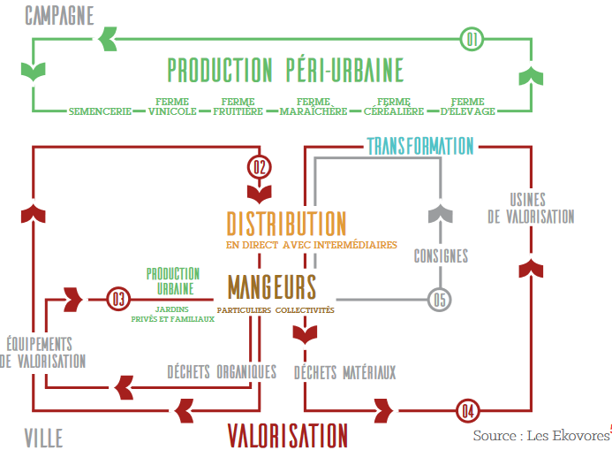
 | Organisation et jeu d'acteurs de la filière
 | 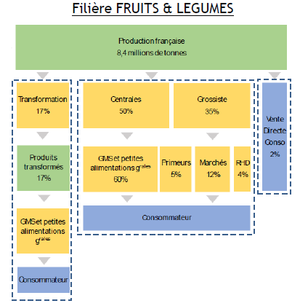 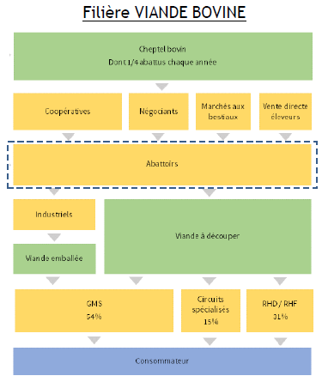 - La filière "alimentaire" se segmente en sous-filières, avec des jeux d'acteurs, des chaînes de valeur et des dynamiques spécifiques ( ex : filières fruits& légumes, viande bovine) - Une multiplicité d'acteurs peuvent réaliser la même fonction - Plusieurs fonctions peuvent être intégrées verticalement par des acteurs

 | Rôles de la collectivité
 | Etapes de la filière
Liste des compétences de la collectivité | Développement économique | L’accompagnement à des changements de pratiques agricoles (en appui aux chambres d'agiculture, Civam, et autres organismes agricoles) Axe 3.4 ? | Valorisation des savoir-faire locaux (artisanat, métier de bouche, …) et création d'activités (conserverie, légumerie, …) Axe 3.4, 3.6 et 3.7 | Organisation des marchés alimentaires locaux Axe 3.2 |  | Mise en place de solutions de collecte sélective des biodéchets des professionnels Axe 2.3 et 2.5 Action de sensibilisation au tri des biodéchets dans les structures de restauration privées Axe 2.5
 |  | Soutien au développement d'une solution de mise en relation entre producteurs et/ou transformateurs et/ou restaurateurs et/ou consommateurs Axe 3.1 Mise en place d'un Programme Alimentaire Territorial (PAT) Axe 3.3
 |  |  | Soutien ou développement de projets d'écologie industrielle et territoriale (réseau de chaleur, méthanisation, valorisation des co-produits, emballages, …) : Axe 3.5 | Soutien au développement d'une plateforme logistique Axe 3.5 ?
 | Tourisme ou action culturelle | Organisation ou soutien à l'organisation d'évènements et d'actions de sensibilisation et d’éducation à l’alimentation durable (où peuvent intervenir producteurs, transformateurs, métiers de bouche, AMAP, … et avec les composantes gestion des déchets organiques (compostage, méthanisation, ...) Axe 3.2 et 5.1
 | Agriculture | Affectation des terres agricoles (en lien avec la Safer) Achat et location de terres agricoles Axe 1.1 et 1.2 et 3.7
 | Eau et assainissement | Protection de la ressource en eau : gestion des pratiques culturales autour des points de captage Axe 1.1 et 1.2
 | Enfance et enseignement |  |  |  | Achats publics responsables pour la restauration collective pour les établissements publics : crèches, enseignement (primaire, collège, lycée), établissements de santé, restaurants de la collectivité, etc. Axe 3.3 Action de lutte contre le gaspillage alimentaire dans ces établissements publics Axe 2.1
 | Action sociale et santé |  |  |  | Action de lutte contre le gaspillage alimentaire dans la restauration collective Axe 2.1 Sensibilisation à l'alimentation durable Axe 5.1 ? Action sociale auprès des publics défavorisés autour de l'accès à l'alimentation Axe 5.1
 | Urbanisme | Protection du foncier agricole Axe 1.1 et 1.2 | Création et soutien aux points de ventes (marchés locaux, …) Axe 3.7 et 4.3 | Création / maintien de zones pour les usines et la transformation Axe 3.7 et 4.3
 | Déchets |  |  |  |  | Sensibilisation à la prévention des déchets des ménages Collecte des biodéchets et/ou aide à l'acquisitation de composteur et/ou plateforme de compostage et/ou unité de méthanisation Axe 2.1, 2.2 et 2.3 (2.5 pour les biodéchets des entreprises)

 | Légende des rôles des collectivités | animatrice : être présent sur le territoire pour faciliter l'appropriation par tous les acteurs des enjeux et animer une démarche co-constuite | catalyseuse : capacité à réorienter les politiques pour contribuer à l'atteinte des objectifs territoriaux en priorisant par exemple les choix budgétaires et en ciblant les modalités d'intervention financières de la collectivité | actrice : implication dans la vie locale grâce aux champs de compétence des collectivités et permettant par les achats par exemple d'être au centre des actions à mettre en place, ou encore par le biais de la planification urbaine

 | Pour aller plus loin : ressources clés
 | "Guide pratique : réduire le gaspillage alimentaire en restauration collective", ADEME, mars 2018 "Manger mieux, gaspiller moins", ADEME, décembre 2017 "Guide pratique : Favoriser une restauration collective de proximité et de qualité", DRAAF Rhône-Alpes, février 2011 "Guide pratique : Favoriser l’approvisionnement local et de qualité en restauration collective", ministère de l’Agriculture, de l’Agroalimentaire et de la Forêt, novembre 2014 "Guide pratique : pour une restauration événementielle durable", ADEME, février 2018 "Alimentation et environnement champs d'actions pour les professionnels", ADEME, octobre 2016 Recueil d'expériences "Lauréats du programme national pour l'alimentation 2016-2017", ADEME, mars 2018 "Localim : la boite à outils des acheteurs publics de restauration collective", Ministère de l’Agriculture, de l’Agroalimentaire et de la Forêt, octobre 2016 "Economie circulaire : un atout pour relever le défi de l'aménagement durable des territoires", ADEME, réf 010264, juin 2017 "Alimentation et environnement - champs d'actions pour les professionnels", ADEME, réf 8574, octobre 2016 "Système alimentaire et coopérations entre acteurs du territoire", CERDD, novembre 2015 "Territoires durables et économie de la fonctionnalité : quelle "solution intégrée" pour prendre en charge les enjeux d'alimentation-santé ?", ATEMIS, avril 2014 "Analyse des effets économiques et sociaux d’une alimentation plus durable", ADEME, avril 2018 "Avis de l’ADEME sur les circuits courts de proximité", ADEME, juin 2017 "Etat des masses sur les pertes et gaspillages alimentaires – Etat des lieux et leur gestion par étape de la chaîne alimentaire", ADEME, mai 2016 Avis du CNA (Conseil National de l’Alimentation) : avis 77 sur les enjeux de la restauration collective en milieu scolaire , 2017 Quels comportements alimentaires pour demain ? Une étude du Ministère en charge de l’Agriculture et ses partenaires (Ania, CGAD, CGI, Coop de France, FCD et France Agrimer, 2017 Site dédi

 | Retours d'expériences, témoignages de collectivités
 | "Atténuer les émissions de gaz à effet de serre du secteur agricole en France : Recueil d’expériences territoriales", Réseau Action Climat France, Juin 2013 Alimentation durable et économie circulaire : l’exemple de la restauration collective de Louviers : https://www.youtube.com/watch?time_continue=4&v=SPzBVKu5wsA Gaspillage alimentaire : https://www.youtube.com/watch?v=59FH0MkMxf4 Lutte contre le gaspillage alimentaire en collectivité, les actions du CREPAN et du SDOMODE : https://www.youtube.com/watch?v=J5jJZUk0zv8 Expérience modèle de Mouans Sartoux : http://restauration-bio-durable-mouans-sartoux.fr/ Lauréats du programme national pour l'alimentation 2016/2017 : http://www.ademe.fr/laureats-programme-national-lalimentation-20162017 Toit potager AgroParisTech Ilimelgo et secousses à Romainville Politique agro-écologique et alimentaire de Montpellier Charte pour une agriculture durable en territoire périurbain de Toulouse Métropole Régie agricole de Mouans-Sartoux restauration-bio-durable-mouans-sartoux.fr Ourcq fertile et marché sur l'eau (p.70 www.ademe.fr/sites/default/files/assets/documents/livre-blanc-economie-circulaire-defi-amenagement-durable-territoires-010264-v1.pdf)

Note finale
 |  |  |  | Année N |  | Année N+1 |  | Année N+2

Axe | Orientation | Intitulé | Pondération orientation | Note obtenue | Note par axe | Note obtenue | Note par axe | Note obtenue | Note par axe
1 | 1.1 | Définir une stratégie globale de la politique économie circulaire, inscrire le projet dans le territoire et assurer un portage politique fort | P1 | 0% | 0% | 0% | 0% | 0% | 0%
 | 1.2 | Développer une démarche transversale avec l'ensemble des politiques de la collectivité | P1 | 0% |  | 0% |  | 0%
 | 1.3 | Suivre, évaluer et améliorer le déploiement de la stratégie de la politique économie circulaire | P1 | 0% |  | 0% |  | 0%
 | 1.4 | Mettre en place une démarche de gouvernance globale sur l'ensemble du territoire | P1 | 0% |  | 0% |  | 0%
2 | 2.1 | Disposer d'un programme de prévention des déchets | P1 | 0% | 0% | 0% | 0% | 0% | 0%
 | 2.2 | Améliorer l'efficience du système de collecte | P2 | 0% |  | 0% |  | 0%
 | 2.3 | Valoriser et hiérarchiser le traitement de la matière (dont matière organique) | P1 | 0% |  | 0% |  | 0%
 | 2.4 | Réduire les impacts environnementaux et sociaux de la gestion des déchets | P3 | 0% |  | 0% |  | 0%
 | 2.5 | Créer du lien avec les autres déchets des acteurs économiques pour identifier des dynamiques sur les autres types de déchets (BTP, DAE…) | P3 | 0% |  | 0% |  | 0%
3 | 3.1 | Identifier et développer des boucles de l'économie circulaire à enjeu sur le territoire | P1 | 0% | 0% | 0% | 0% | 0% | 0%
 | 3.2 | Etre éco-exemplaire et acheter responsable | P1 | 0% |  | 0% |  | 0%
 | 3.3 | Soutenir et accompagner la consommation responsable et la sobriété des acteurs du territoire | P1 | 0% |  | 0% |  | 0%
 | 3.4 | Soutenir et accompagner l'éco-conception des produits transformés et les produits serviciels du territoire | P2 | 0% |  | 0% |  | 0%
 | 3.5 | Soutenir et accompagner les projets d'Ecologie Industrielle et Territoriale (EIT) | P2 | 0% |  | 0% |  | 0%
 | 3.6 | Soutenir et accompagner l'économie de la fonctionnalité | P2 | 0% |  | 0% |  | 0%
 | 3.7 | Soutenir et accompagner la recherche, l'innovation et l'expérimentation | P2 | 0% |  | 0% |  | 0%
4 | 4.1 | Connaitre les coûts pour maîtriser les dépenses publiques | P2 | 0% | 0% | 0% | 0% | 0% | 0%
 | 4.2 | Mettre en place un système de financement qui encourage l'adhésion aux pratiques de l'économie circulaire | P1 | 0% |  | 0% |  | 0%
 | 4.3 | Promouvoir les nouveaux outils financiers | P3 | Non noté |  | Non noté |  | Non noté
5 | 5.1 | Concevoir et élaborer une démarche concertée avec l'ensemble des parties prenantes du territoire, les responsabiliser et leur donner les moyens d'agir | P1 | 0% | 0% | 0% | 0% | 0% | 0%
 | 5.2 | Informer et mobiliser les collectivités infra | P3 | 0% |  | 0% |  | 0%
 | 5.3 | Informer et mobiliser les acteurs économiques et leurs relais | P1 | 0% |  | 0% |  | 0%

 |  |  |  | Note finale année N | 0% | Note finale année N+1 | 0% | Note finale année N+2 | 0%

Performance EC par axe

 |  | Axe | Année N | Année N+1 | Année N+2
 |  | 1 | 0% | 0% | 0%
 |  | 2 | 0% | 0% | 0%
 |  | 3 | 0% | 0% | 0%
 |  | 4 | 0% | 0% | 0%
 |  | 5 | 0% | 0% | 0%

